使い方
使い方
①下の画像の矢印①で示した「目録 Inventory」をクリックすると、目録画面に切り替わります。
②矢印②で示した部分の「＋」や「－」をクリックすると、下層のメタデータが展開/収束されます。
③矢印③で示した「オンライン（URL）」の列にあるURLをコピーし、ウェブブラウザのアドレス欄に貼り付けてアクセスすると、それぞれのアイテムの画像ページを開くことができます。
※データベース切替のためリンク切れが生じる場合がございます、ご了承ください

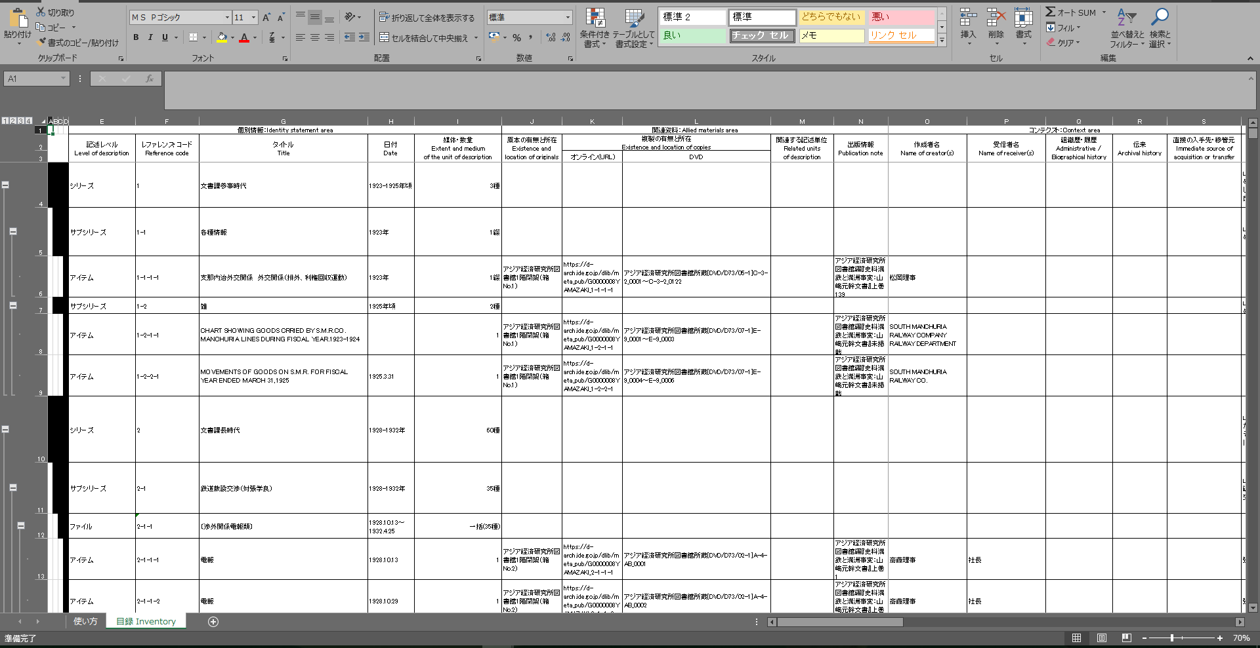

②
③

①

